AAA
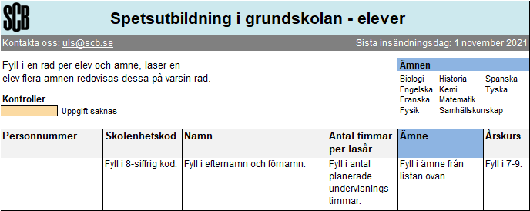 SCB:Var1 | Var2 | Var3 | Var4 | Var5 | Var6

